MANUTENÇÃO - ELEVADORES
ANEXO IX – PLANILHA ORÇAMENTÁRIA
PRC Nº 14/2026 – PREGÃO ELETRÔNICO Nº 05/2026

 |  |  | CÂMARA MUNICIPAL DE MONTES CLAROS

SERVIÇO DE MANUTENÇÃO EM ELEVADORES NA CÂMARA MUNICIPAL DE MONTES CLAROS |  |  |  |  |  | DATA: ____/____/2026
LOCAL: | Rua Urbino Viana, Nº 600 - Montes Claros, MG - CEP: 39400-087 |  |  |  |  | PROCESSO Nº 014/2026 PREGÃO ELETRÔNICO Nº 05/2026
REGIÃO/MÊS DE REFERÊNCIA: MERCADO 2025 - SINAPI 03/2025 - SETOP NORTE 01/2025
PRAZO DE EXECUÇÃO/CONTRATO: 12 MESES
COMP. DO BDI SUGERIDA |  |  | INTERVALOS ADMISSÍVEIS SEM JUSTIFICATIVA | COMPOSIÇÃO |  | BDI PROPOSTO: |  | 24.28%
Administração Central (AC) |  |  | De 3,40 % até 10,00% | 5.50% |  | BDI = (1+AC+S+R+G)*(1+DF)*(1+L) -1 (1-T)
Lucro (L) |  |  | De 5,00 % até 9,90% | 7.50%
Despesas Financeiras (DF) |  |  | De 0,50 % até 1,50% | 0.96%
Seguros (S) |  |  | De 0,00 % até 0,81% | 0.70%
Garantias (G) |  |  | De 0,00 % até 0,42% | 0.40% |  | Observação: Composição do BDI, intervalos admissíveis e Fórmula de Cálculo nos termos do Acórdão 2622/2013 e LEI N° 13.161 de 31/08/2015 do TCU
Riscos (R) |  |  | De 0,35 % até 1,17% | 1.17%
Tributos (I) |  |  | De 4,85 % até 6,65% | 6.15%
ITEM | CÓDIGO | REFERÊNCIA | DISCRIMINAÇÃO | UN | QUANTIDADE | VALOR UNIT | VALOR TOTAL | PREÇO UNIT | VALOR TOTAL C/ BDI
1 |  |  | ELEVADORES - MANUTENÇÃO |  |  | SEM BDI | R$ 0.00 | COM BDI | R$ 0.00
1.1 | COMPOSIÇÃO PRÓPRIA | MERCADO | MANUTENÇÃO DE ELEVADOR POR HORAS TRABALHADAS | MÊS | 12.00 |  | R$ 0.00 | R$ 0.00 | R$ 0.00
2 |  |  | ELEVADORES - CLIMATIZAÇÃO |  |  |  | R$ 0.00 |  | R$ 0.00
2.1 | ED-17905 | SETOP | PONTO DE EMBUTIR PARA UMA (1) TOMADA PADRÃO, TRÊS (3) POLOS (2P+T/10A-250V), COM PLACA 4"X2" DE UM (1) POSTO, COM ELETRODUTO DE PVC RÍGIDO ROSCÁVEL, DN 20MM (3/4"), EMBUTIDO NO PISO E CABO DE COBRE FLEXÍVEL, CLASSE 5, ISOLAMENTO TIPO LSHF/ATOX, NÃO HALOGENADO, SEÇÃO 2, 5MM2 (70°C-450/750V), COM DISTÂNCIA DE ATÉ DEZ (10) METROS DO PONTO DE DERIVAÇÃO, INCLUSIVE CAIXA DE LIGAÇÃO, SUPORTE E FIXAÇÃO DO ELETRODUTO COM ENCHIMENTO DO RASGO NA ALVENARIA/CONCRETO COM ARGAMASSA | UN | 2.00 |  | R$ 0.00 | R$ 0.00 | R$ 0.00
2.2 | COMPOSIÇÃO PRÓPRIA | MERCADO | Exaustor Industrial Axial Ventisilva E40 T6 Ø40cm Trifásico 150W 6 Pás Alumínio | UN | 2.00 |  | R$ 0.00 | R$ 0.00 | R$ 0.00
3 |  |  | ELEVADORES - SEGURANÇA |  |  |  | R$ 0.00 |  | R$ 0.00
3.1 | COMPOSIÇÃO PRÓPRIA | MERCADO | CÂMERAS INTELBRÁS PREMIUM ANALÓGICAS | UN | 2.00 |  | R$ 0.00 | R$ 0.00 | R$ 0.00
3.2 | COMPOSIÇÃO PRÓPRIA | MERCADO | CONEXÕES PARA INSTALAÇÃO DE CÂMERAS EM CABINES DE ELEVADORES | UN | 1.00 |  | R$ 0.00 | R$ 0.00 | R$ 0.00
3.3 | ED-48951 | SETOP | CABO DE COBRE FLEXÍVEL, CLASSE 5, ISOLAMENTO TIPO LSHF/ATOX, NÃO HALOGENADO, ANTICHAMA, TERMOPLÁSTICO,UNIPOLAR, SEÇÃO 2,5 MM2, 70°C, 450/750V | M | 160.00 |  | R$ 0.00 | R$ 0.00 | R$ 0.00
TOTAL GERAL |  |  |  |  |  |  |  |  | R$ 0.00

Engenheiro Responsável: __________________________________________________ - CREA/ xxx.xxx/x

 | Inserir os valores unitários

 | Inserir os valores unitários com a taxa do BDI

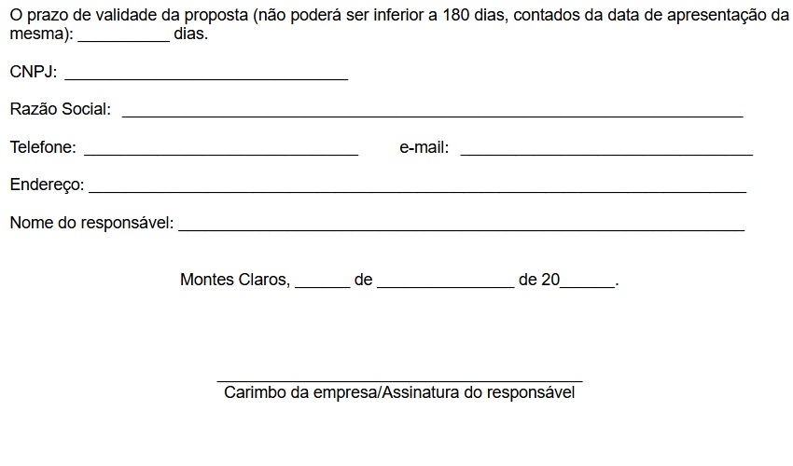

RELATÓRIO FOTOGRÁFICO
 |  | CÂMARA MUNICIPAL DE MONTES CLAROS

SERVIÇO DE MANUTENÇÃO EM ELEVADORES NA CÂMARA MUNICIPAL DE MONTES CLAROS
LOCAL: | Rua Urbino Viana, Nº 600 - Montes Claros, MG - CEP: 39400-087
Processo Nº: |  |  | Pregão Nº: |  | Município/UF:
Tipo do Relatório:

Data: | RELATÓRIO FOTOGRÁFICO
2025-12-22

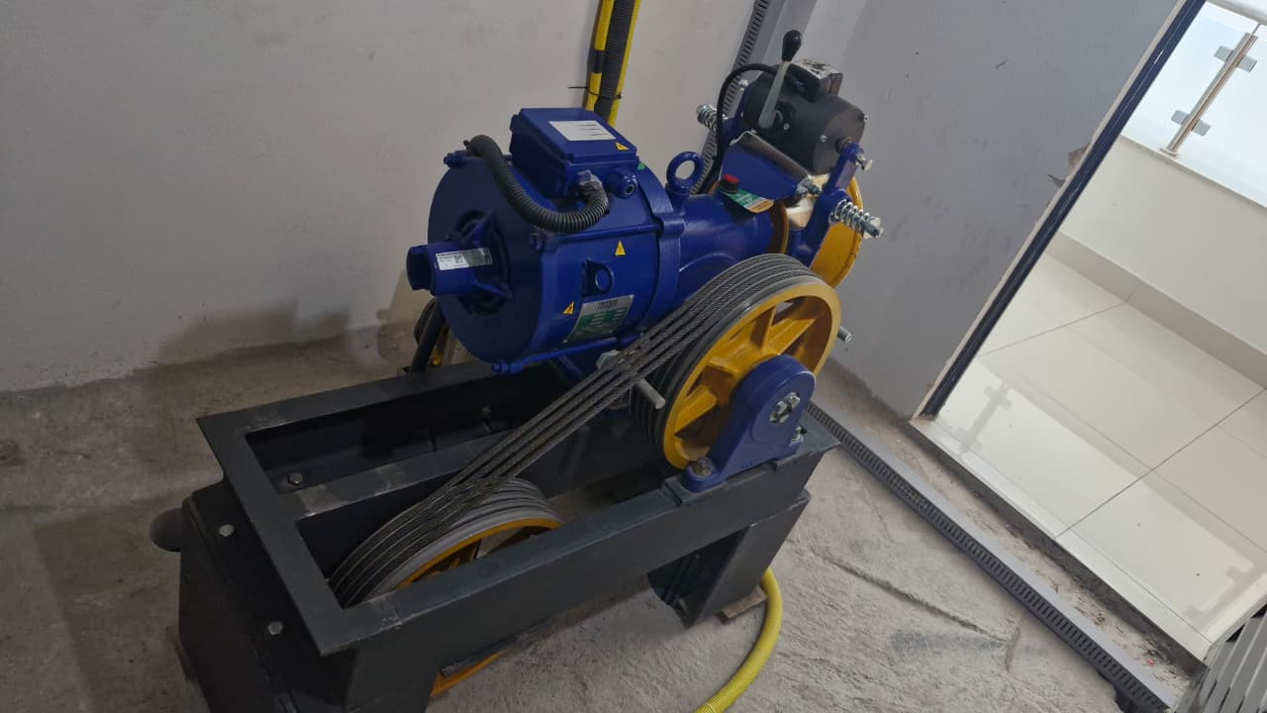

Casa de máquina - elevador |  |  |  | Sistema - elevador

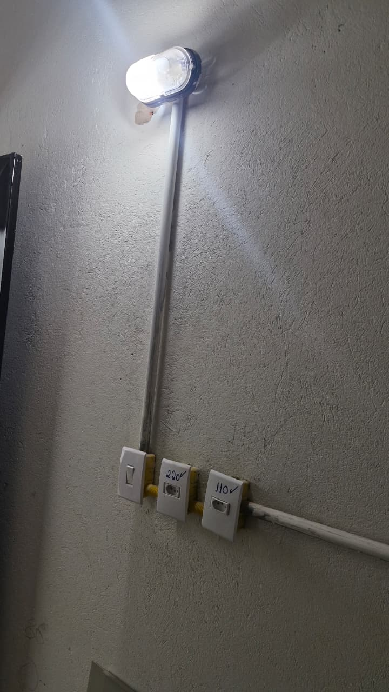
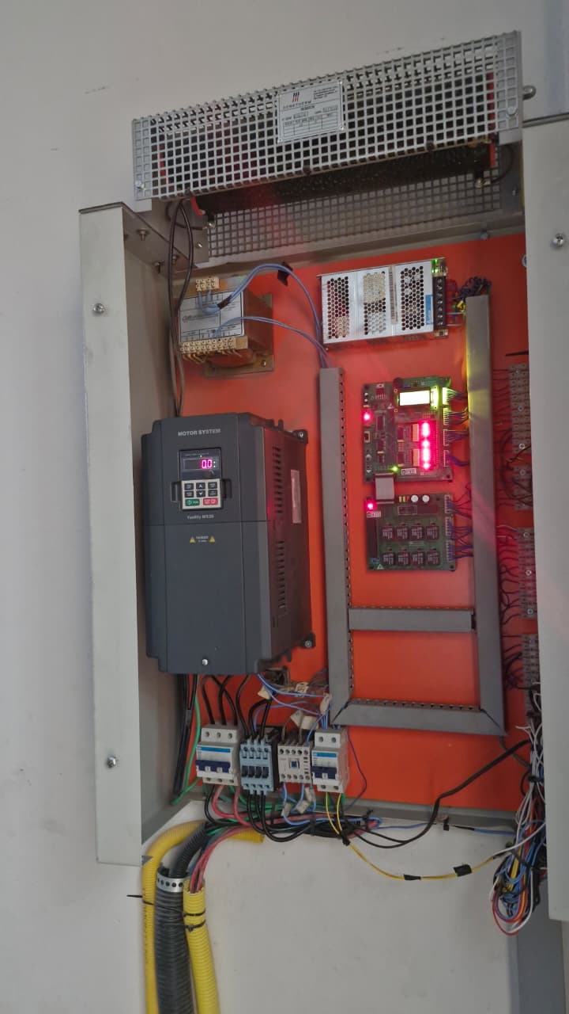

Sistema - elevador |  |  |  | Pontos de tomadas - casa de máquina

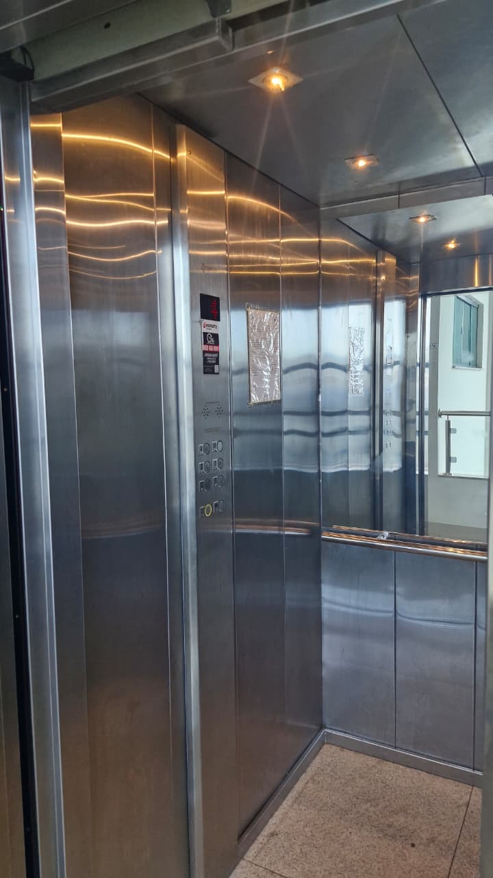
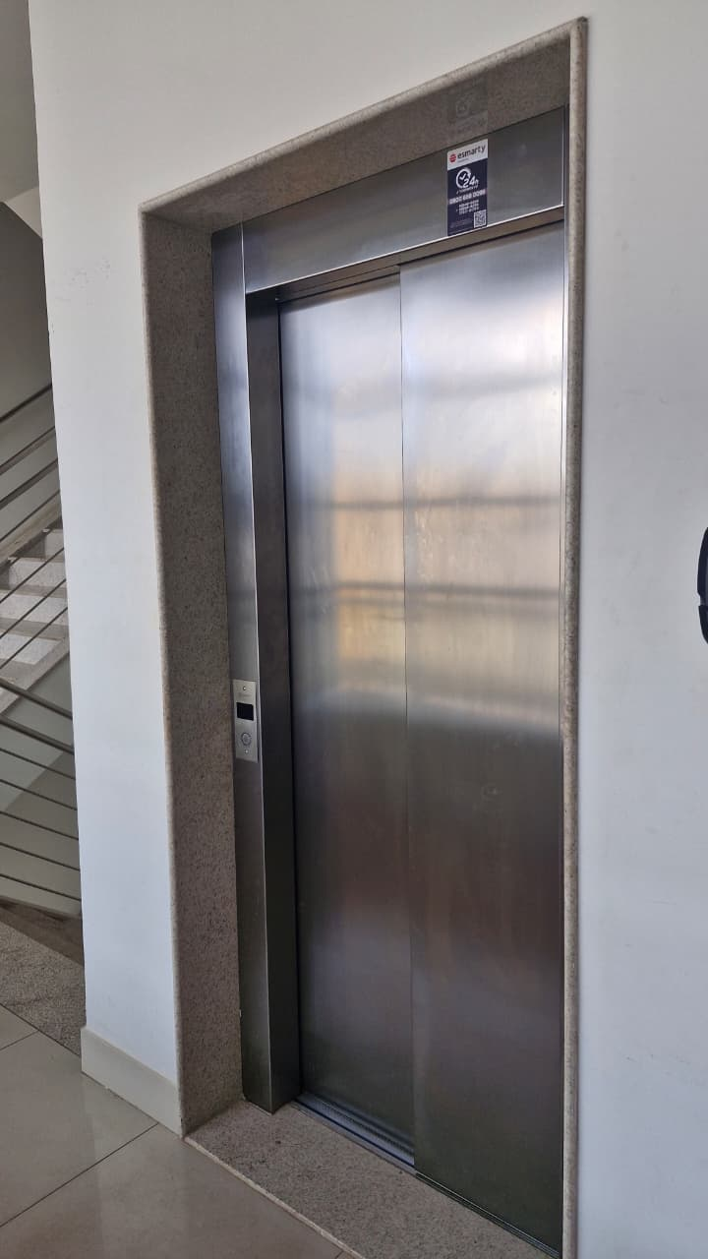

Área externa - elevador |  |  |  | Área interna - elevador

Montes Claros/MG, 22 de dezembrode 2025

 |  |  | _________________________________
 |  |  | LUIS CARLOS BARBOSA DA SILVA
 |  |  | FISCAL: ENGENHEIRO CIVIL
 |  |  | CREA MG 56.218/D

